Llegada llamadas
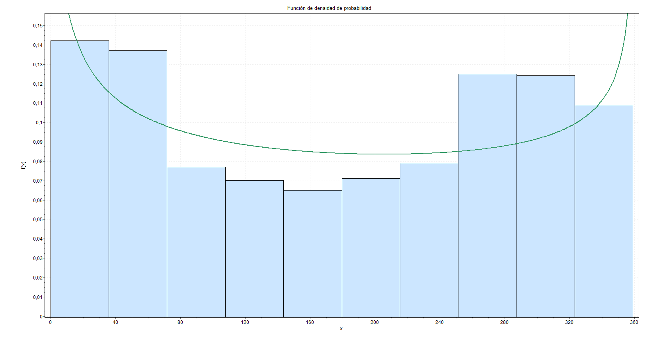
Llegada llamadas | Distribución | Parámetro1 | Parámetro2 | Parámetro3 | Parámetro4 |  | 1
00:00-5:59 | Beta | alpha1 = 0.7267 | alpha2 = 0.79591 | a = -10009e^-14 | b=359
6:00-9:45 | Beta | alpha1 = 1.9914 | alpha2 = 1.063 | a = 360 | b=615
9:46-12:00 | Uniform | a= 614.35 | b=718.83
12:00-14:48 | Uniform | a=717.77 | b=886.11
14:49-18:00 | Reciprocal | a=888 | b=1079
18:00.23:59 | Power function | alpha = 0.73566 | a = 1080 | b = 1439

2
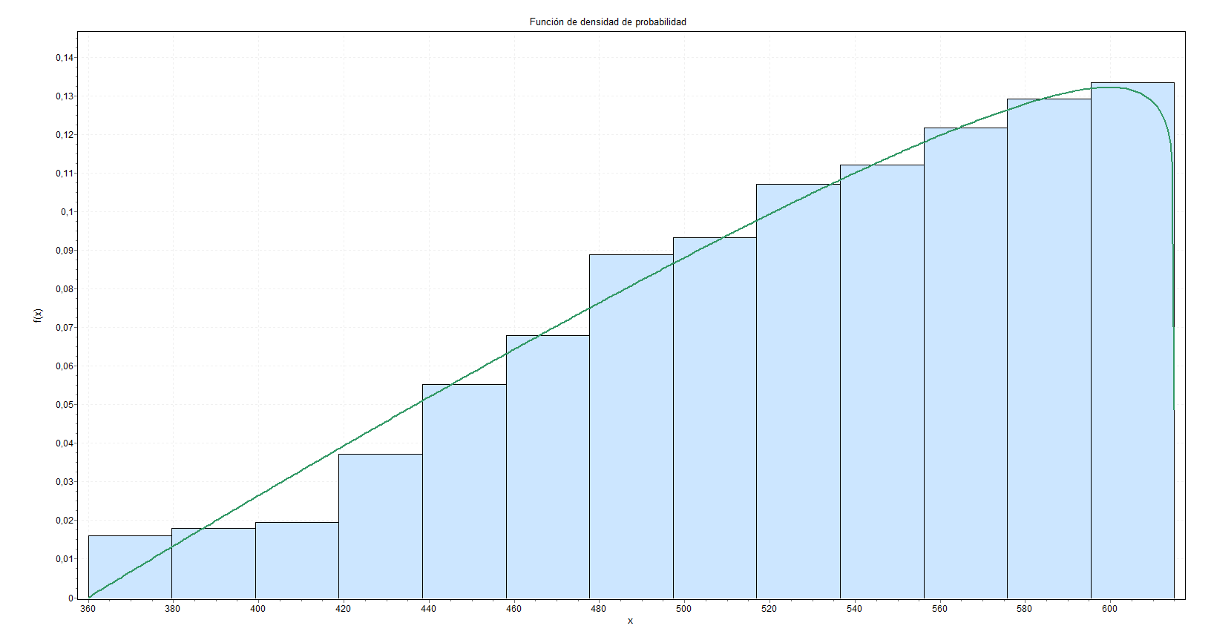

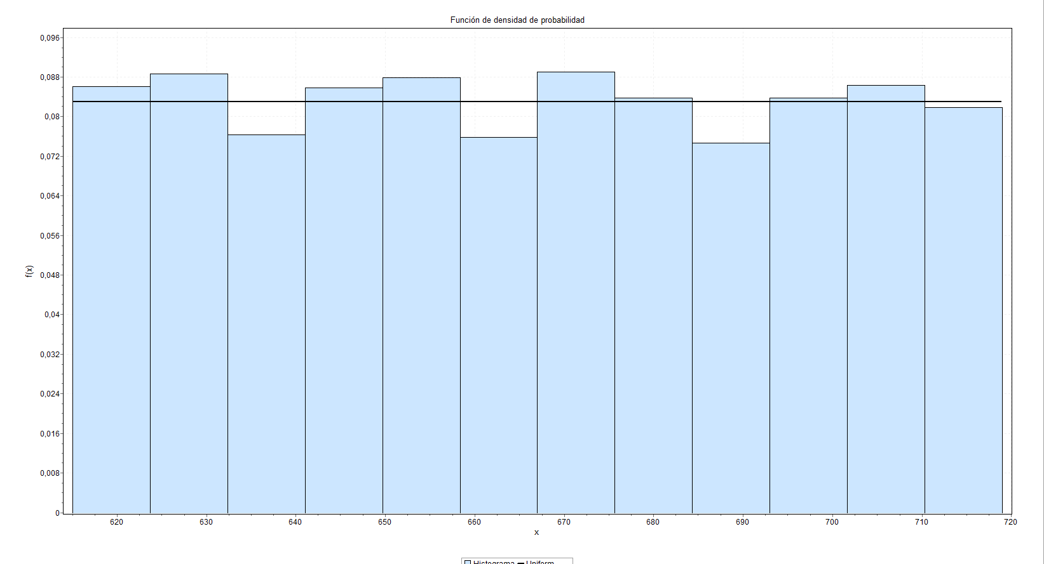
 |  |  |  |  |  | 3

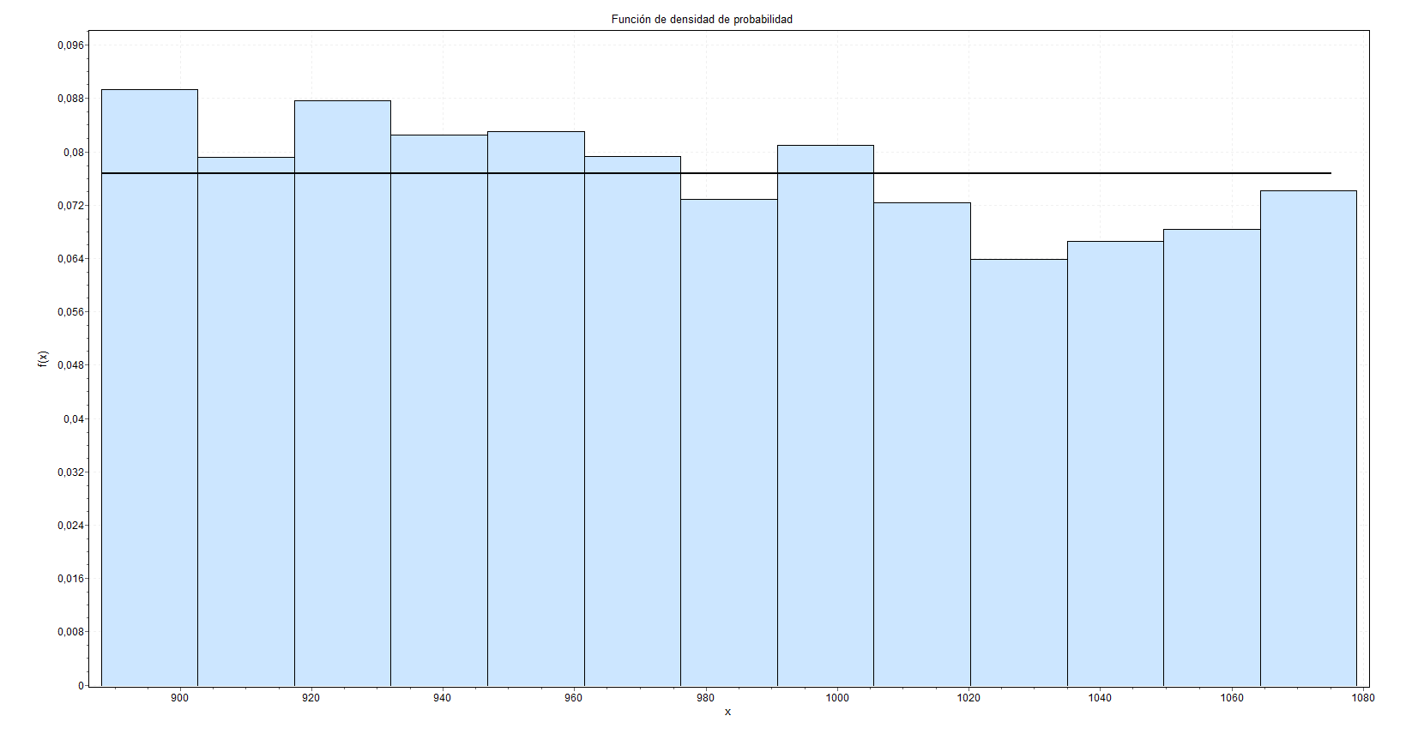

4

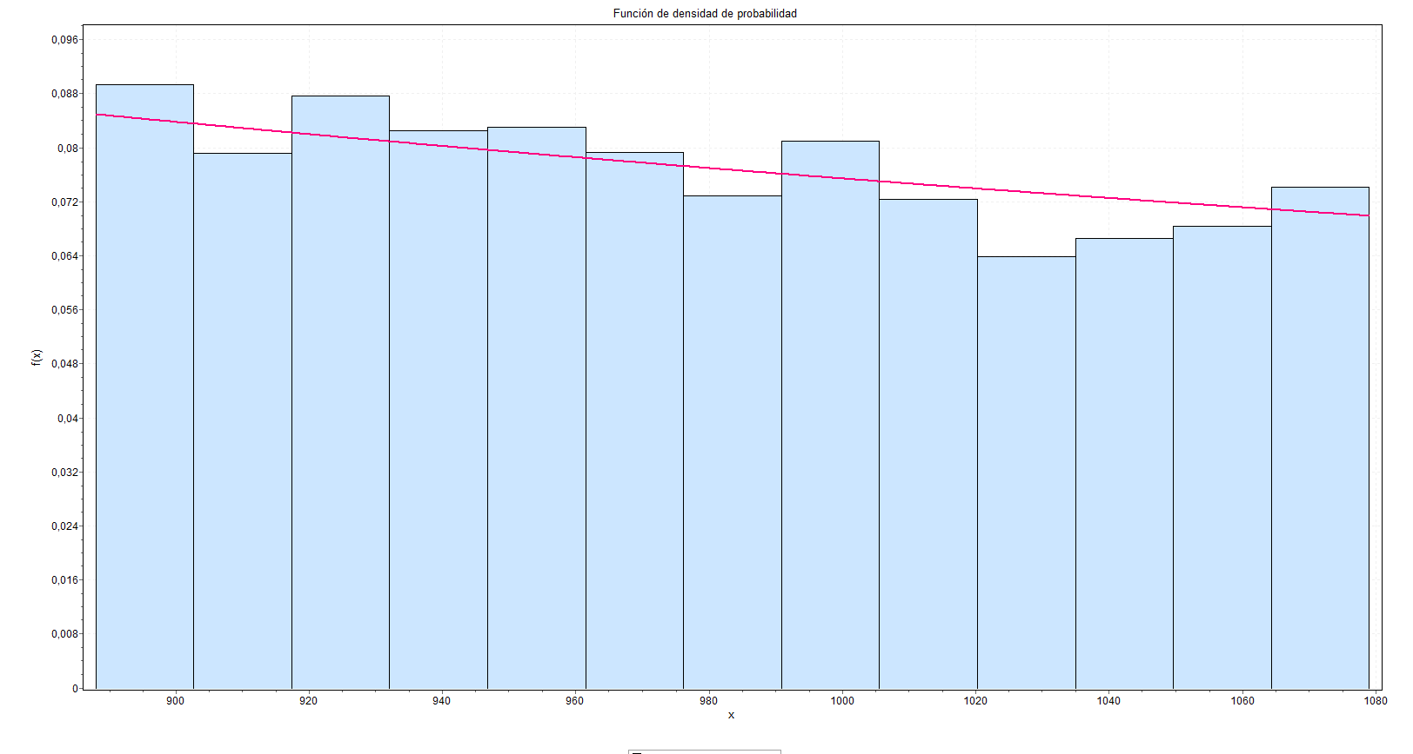
 |  |  |  |  |  |  | 5

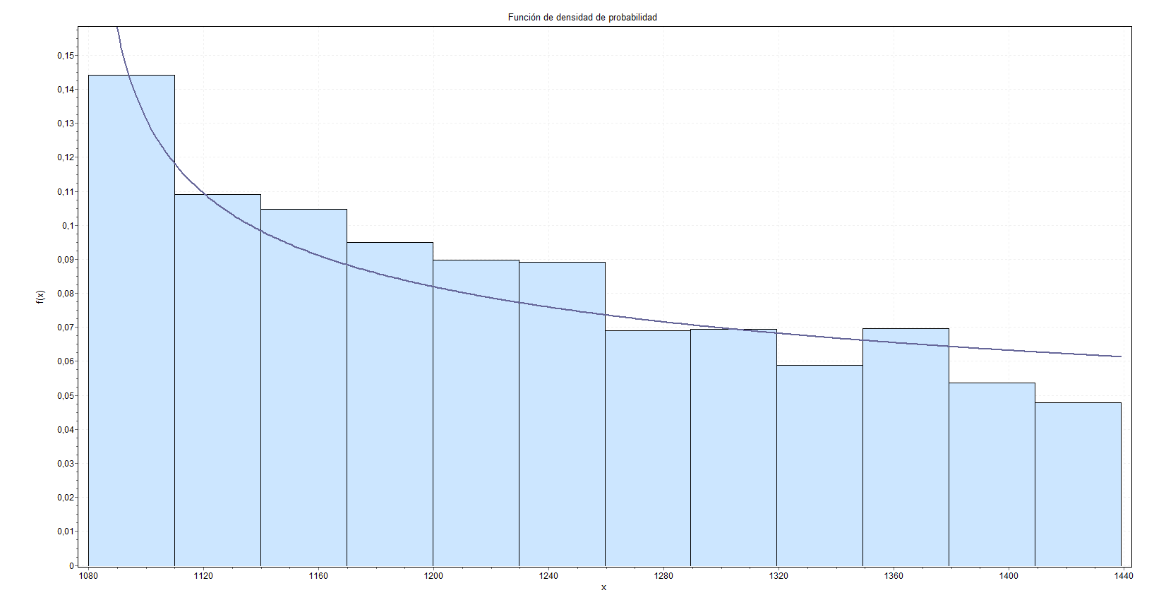
6

despachos
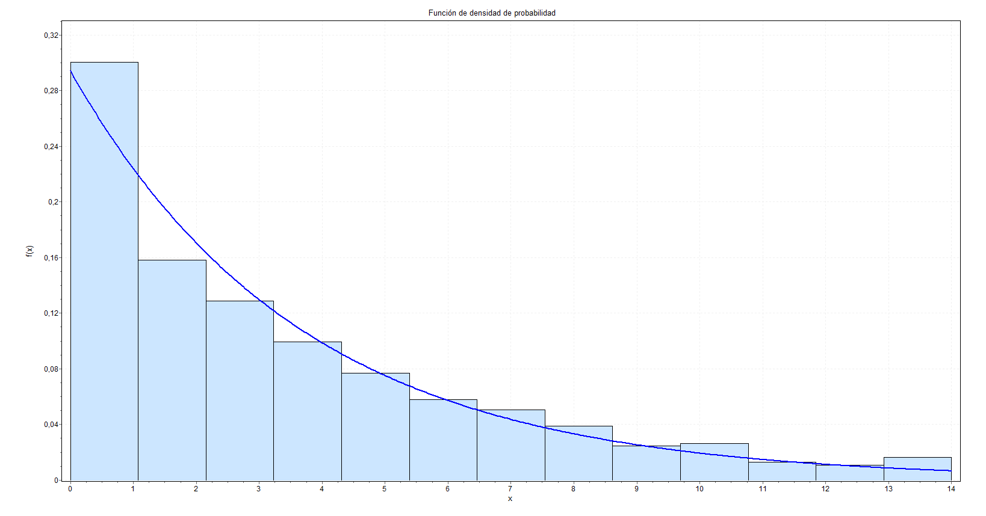
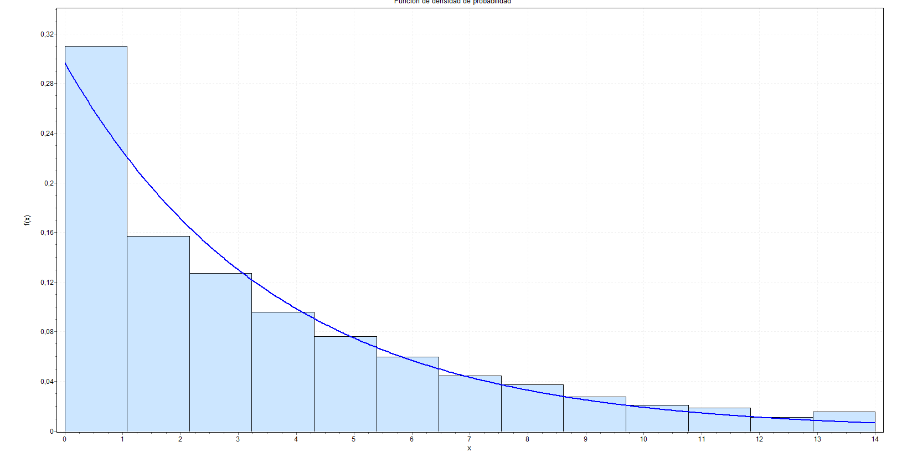
Tiempos despacho | Distribución | Parámetro1 | Parámetro2 | Parámetro3 | Parámetro4
0-4999 | Exponencial | 0.27667
5000-9999 | Exponencial | 0.27656
10000-14999 | Exponencial | 0.27318
15000-19999 | Exponencial | 0.27541
 | Promedio | 0.275455
1 |  |  |  |  |  | 2
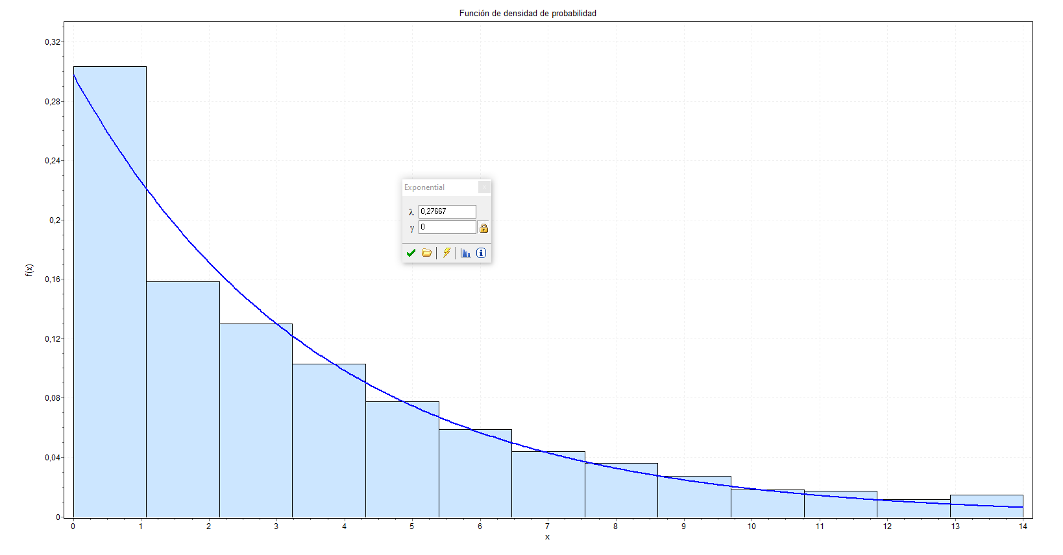
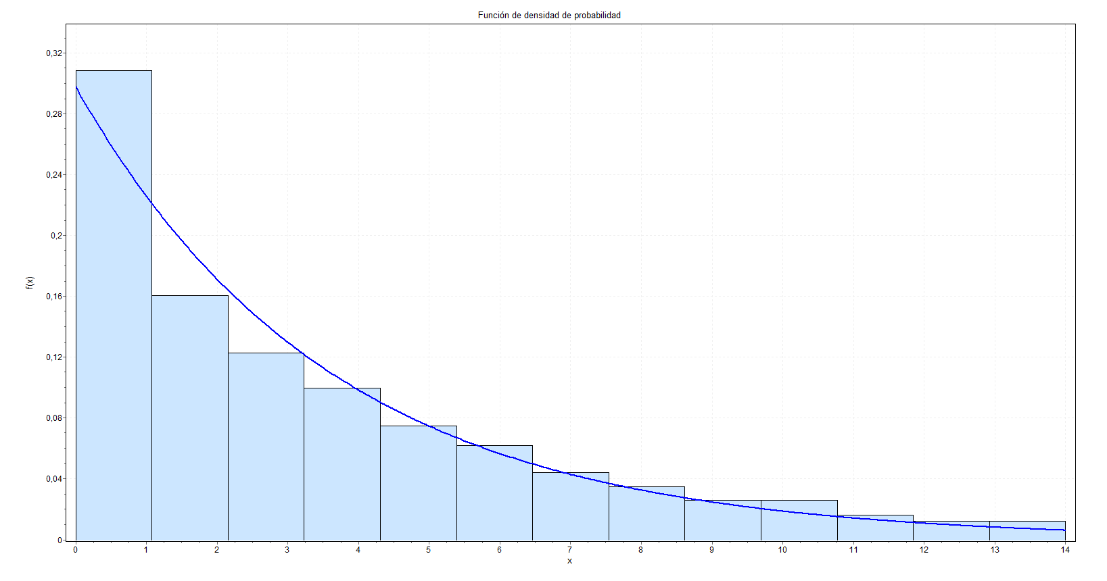

3 |  |  |  |  |  | 4

derivación
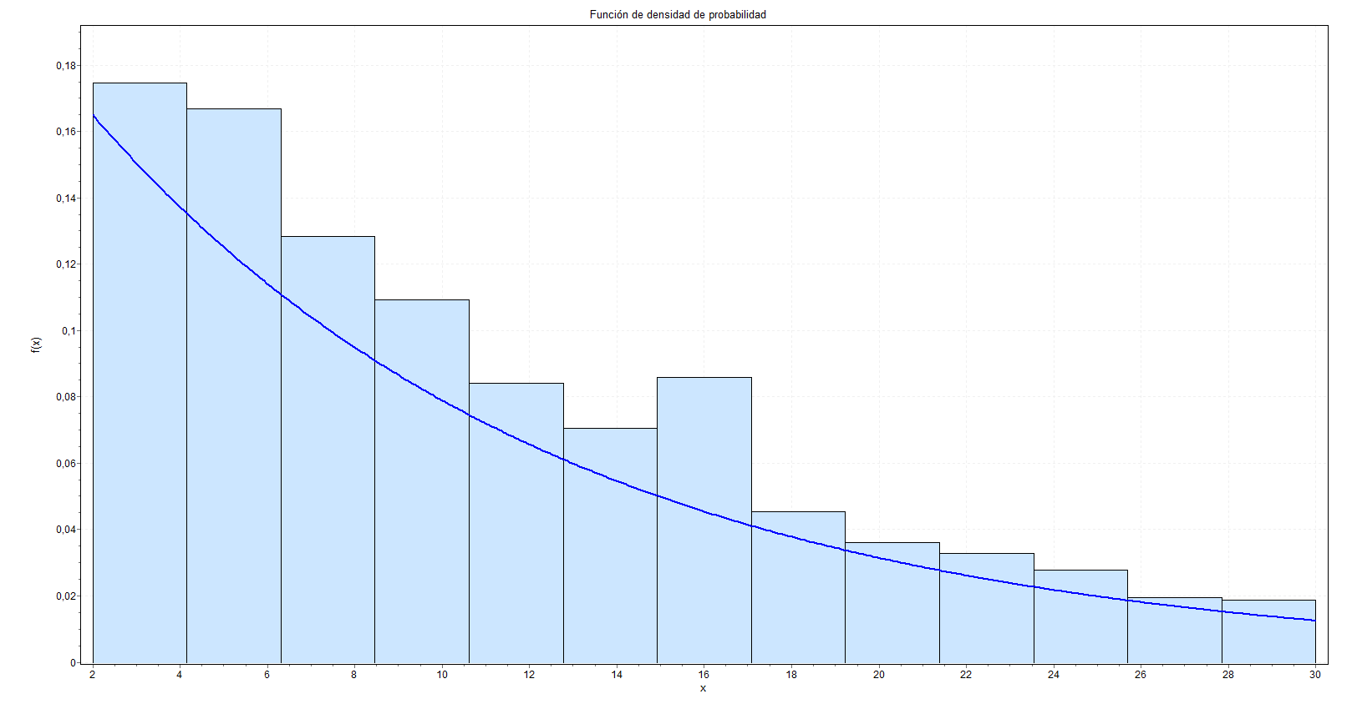
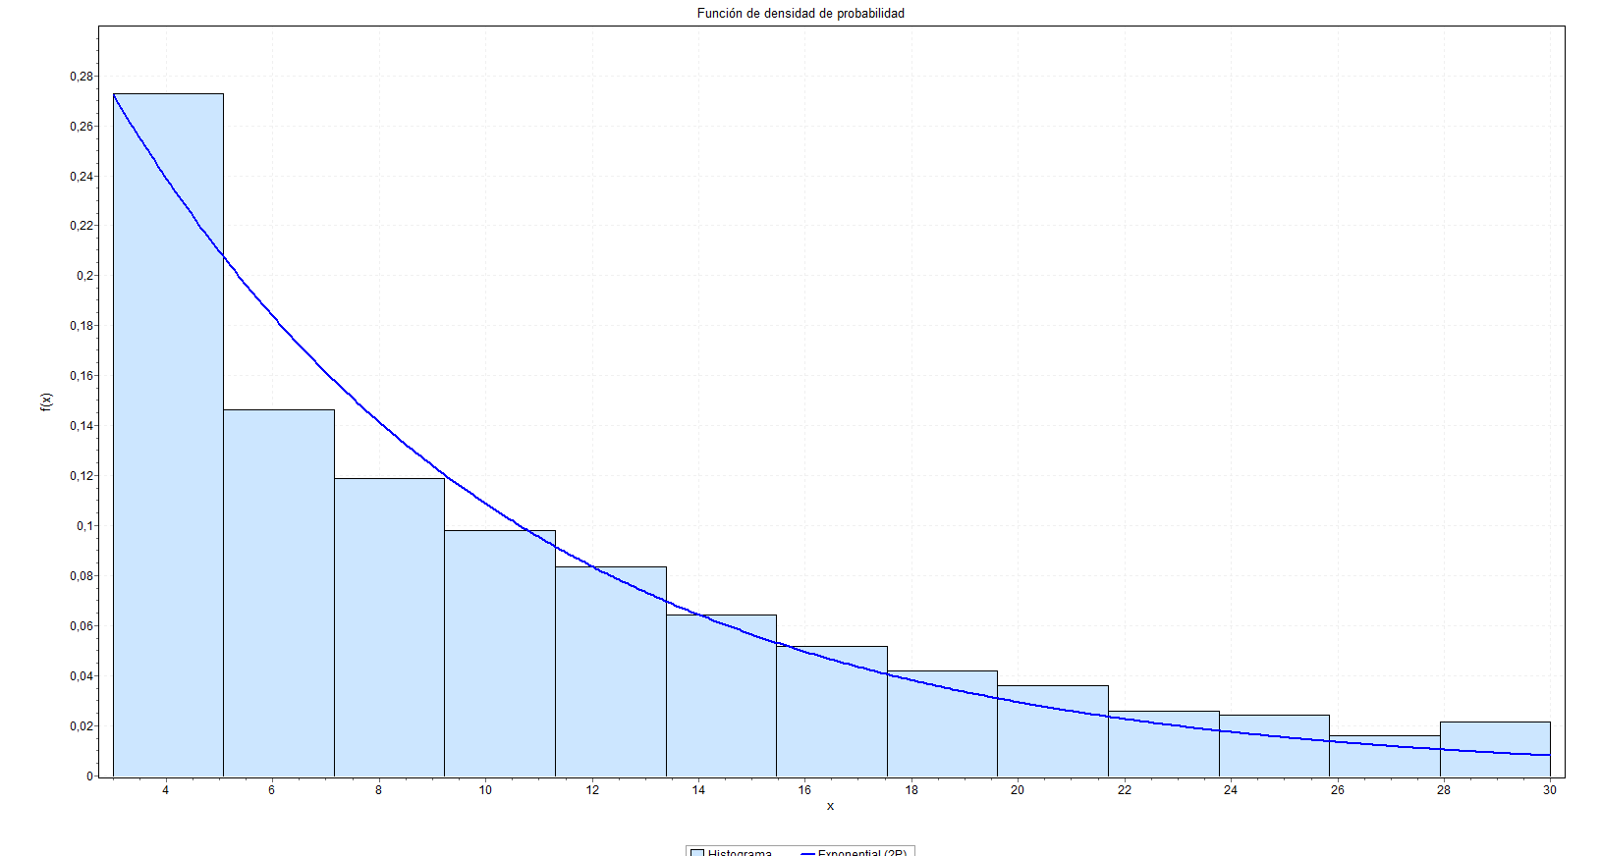
Tiempos derivación | Distribución | Parámetro1 | Parámetro2 | Parámetro3 | Parámetro4
0-4999 | Exponencial | 0.09213
5000-9999 | Exponencial(2P) | 0.12927 | 3
10000-14999 | Exponencial(2P) | 0.13123 | 3
15000-19999 | Exponencial(2P) | 0.12937 | 3

1 |  |  |  |  |  | 2

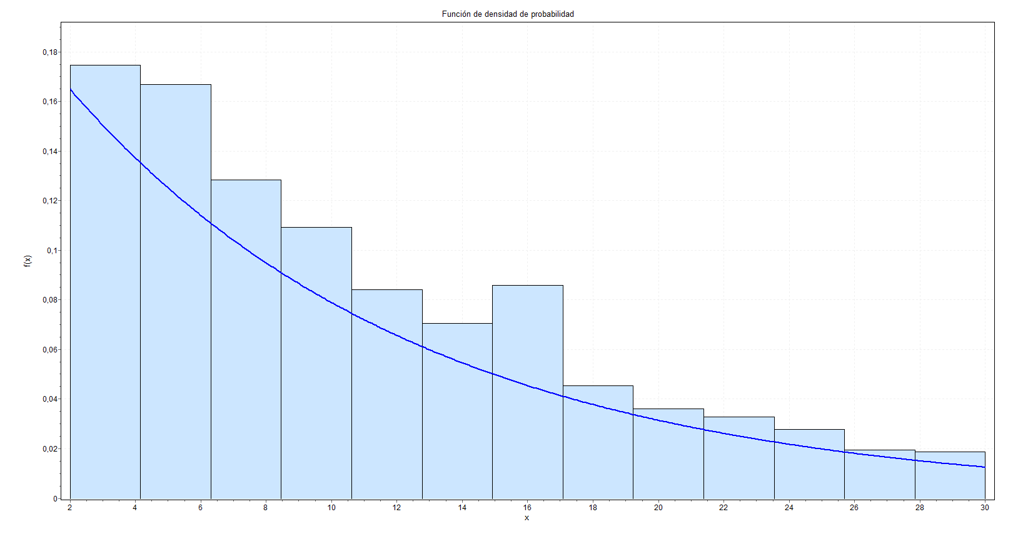
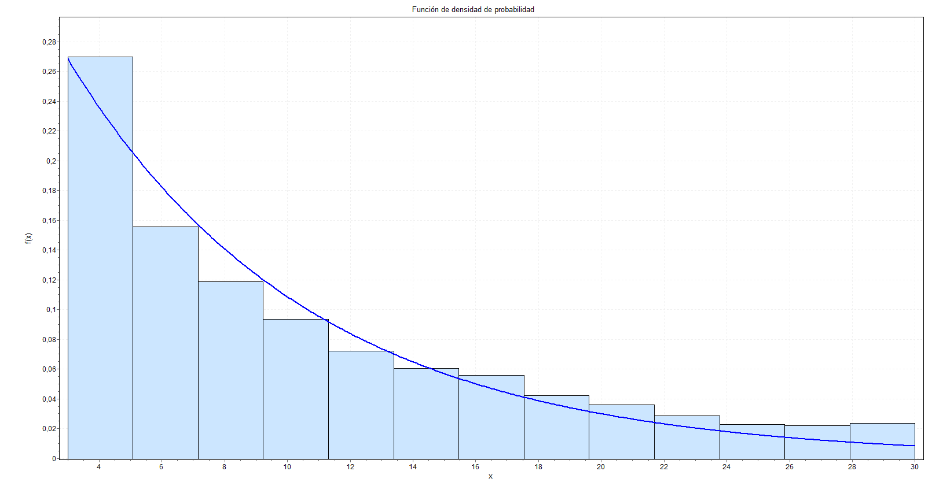

3

atención
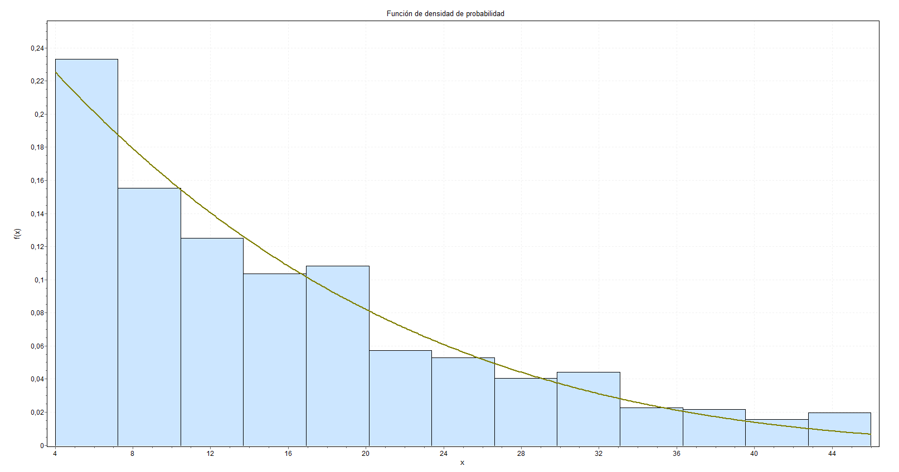
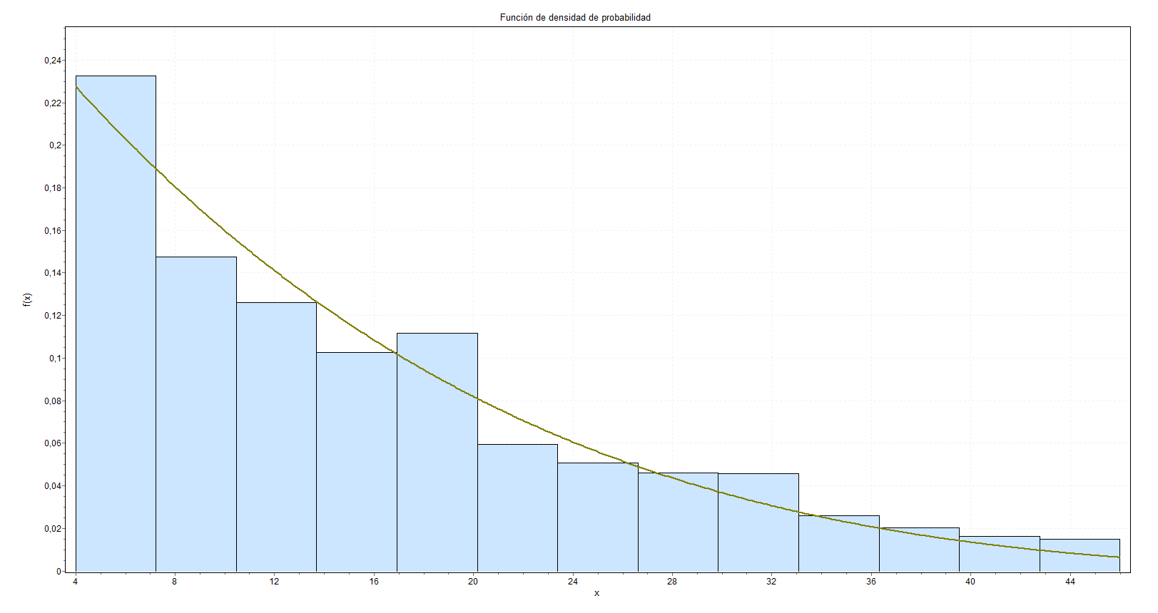
Tiempos atención | Distribución | Parámetro1 | Parámetro2 | Parámetro3 | Parámetro4
0-4999 | Lognormal | sigma | 0.65462 | mu | 2.5642
5000-9999 | Burr | k = 2,2125 | alpha = 2,0806 | beta = 21,858
10000-14999 | Pert | m = 4 | a = 4 | b = 75,636
15000-19999 | Pert | m = 4 | a = 4 | b = 74,974

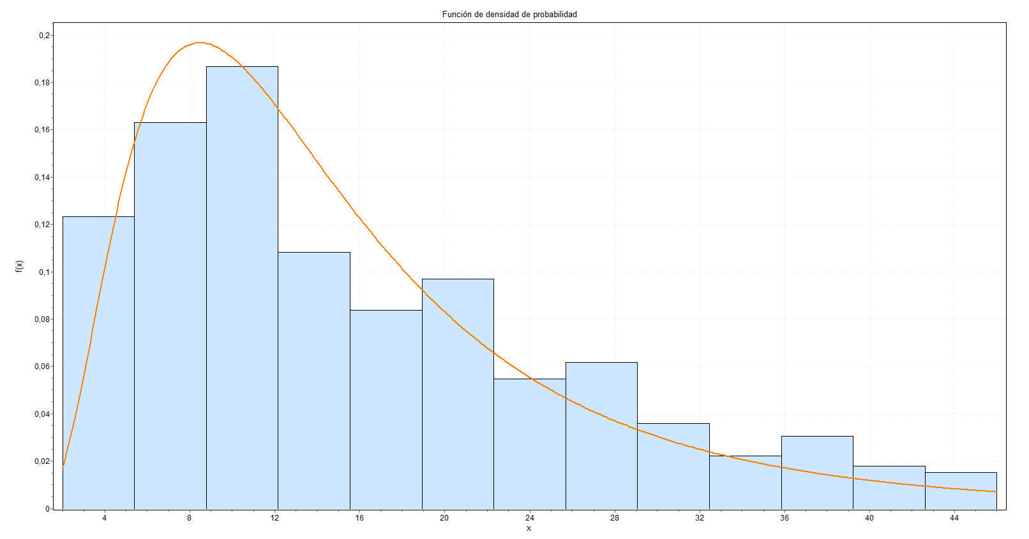
 | 1
 |  |  |  |  |  | 2
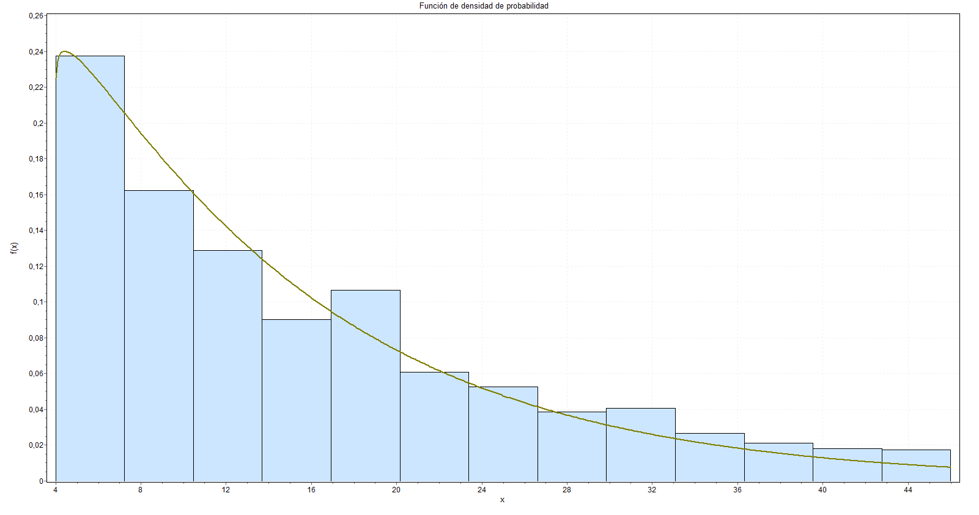

3 |  |  |  |  |  | 4

